Накладная-№3
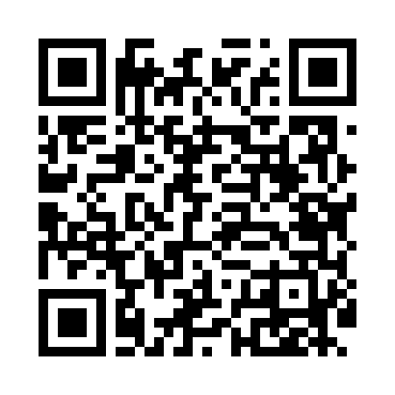
Номер товарно-транспортной накладной: |  |  | Торговый представитель: Kamol aka
Поставщик: Toshkent falcon fly 2 |  |  | Телефон торгового представителя: +998979626299
Дата отгрузки: 31.10.2025 |  |  | Контрагент: Dona zakass
Дата консигнации: |  |  | Адрес:
Доставщик: |  |  | Телефон:
Телефон доставщика:
Время заказа: 31.10.2025 10:52:15
№ | Штрих-код | Название товаров (работ,услуг) | Количество | Количество в кейсе | Цена | Сумма
 |  |  | 70 |  |  | 200
1 | 6920240023857 | Коврики напольные для ванной комнаты 58*88 XP -23-85 | 30 | 30 шт. | 3 | 90
2 | 6920240023826 | Коврики напольные для ванной комнаты 43*73CM XP-23-82 | 20 | 20 шт. | 2.10 | 42
3 | 6920240023802 | Коврики напольные для ванной комнаты 48*78 XP -23-80 | 20 | 20 шт. | 3.40 | 68
Итого: 200$|->UZS: 2,500,000.00

